Directrices para formato
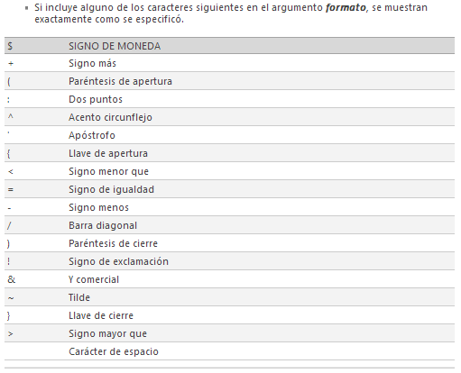
Directrices para dar formato de número | Directrices para dar formato de días, meses o años
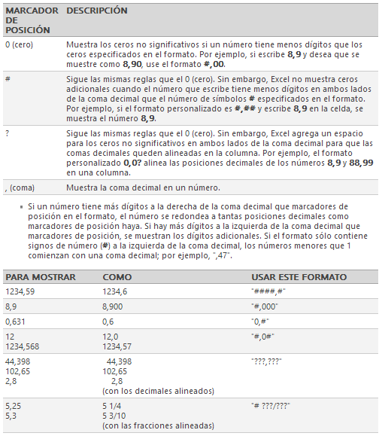
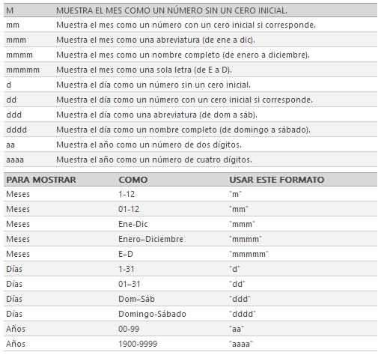

 | Directrices para dar formato de horas y minutos
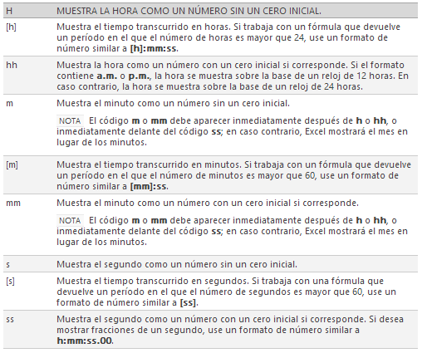
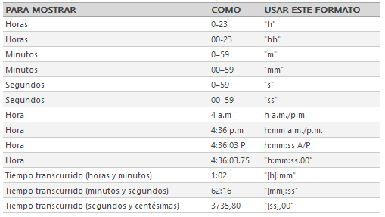

Directrices para dar formato de moneda y porcentajes
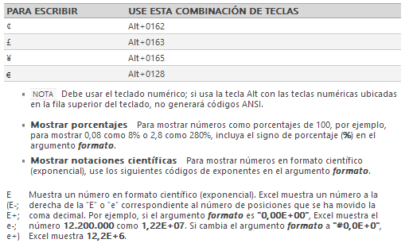

Directrices para incluir texto y agregar espacio

